Info - Shearing layers
Shearing layers

“Shearing layers” is een concept bedacht door de architect Frank Duffy en later verder uitgewerkt door Steward Brand in zijn boek “How Buildings Learn: What Happens After They’re Built”, 1994.

Scheiding van bouwlagen met verschillende levens- en vervangingscycli
De scheiding van de verschillende bouwlagen is gebaseerd op verschillende levens- en vervangingscycli. Doel is om elementen met verschillende technische en praktische functies van elkaar te scheiden en de levenscycli op elkaar af te stemmen. De vervanging van gebouwonderdelen kan dan gebeuren zonder elementen met een langere levensduur te beschadigen of vervroegd te vervangen. Elementen met een hogere vervangfrequentie kunnen afzonderlijk gedemonteerd en aangepast worden.

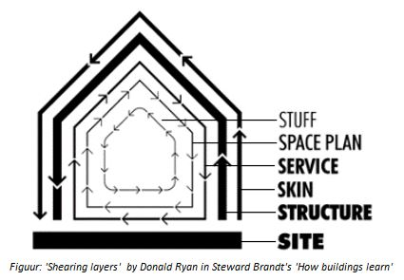

Site
Dit is de geografische omgeving, de stedelijke locatie en het wettelijke gedefinieerde perceel, wiens grenzen en context generaties van gebouwen overleven. De site is oneindig qua levensduur.
Structuur
De fundering en de dragende elementen zijn gevaarlijk en duur om te veranderen. De structurele levensduur varieert van 30 tot 300 jaar (maar weinig gebouwen halen de 60 jaar, om andere redenen).
Skin
Het exterieur verandert ongeveer om de 20 jaar, om bij te blijven met nieuwe trends en technologieën of renovatie. De recente focus op energiekosten heeft geleid tot opnieuw ontworpen façades die luchtdicht en beter geïsoleerd zijn.
Services
Interne installaties, communicatie- en elektriciteitsbedrading, sanitaire systemen, sprinklerinstallaties, verwarming, ventilatie, airconditioning en de bewegende delen zoals liften en roltrappen. Ze verslijten of zijn te vervangen om de 7-15 jaar. Veel gebouwen worden (te) vroeg afgebroken omdat hun verouderde systemen te diep in het gebouw zijn verwerkt om gemakkelijk te vervangen.
Space plan
Deze laag omvat de indeling van het interieur bestaande uit de wanden, plafonds, vloeren, deuren, enz. Commerciële ruimtes kunnen rond de 3 jaar veranderen, in de woningbouw gebeurt deze verandering misschien wel eens in de 30 jaar.
Stuff
Stoelen, bureaus, telefoons, foto’s, keukenapparatuur, lampen, haarborstels, alle dingen die dagelijks tot maandelijks in beweging zijn kunnen de kortste levensduur hebben. Deze componenten zijn mobiel inzetbaar. In het Italiaans betekent ‘meubilair’ dan ook ‘mobilia’ (=mobiel).

Info - Veranderingsgericht bouw
Veranderingsgericht bouwen

Om veranderingsgericht bouwen al vanaf de eerste bouwontwerpfase te implementeren, stelde de OVAM in 2015 in samenwerking met een aantal onderzoeksinstellingen (VUB, VITO en KU Leuven) en architectenbureaus, 24 algemene ontwerprichtlijnen op. Ondertussen is er ook een bouwcatalogus ontwikkeld. De publicaties zijn op de website Veranderingsgericht bouwen van OVAM te vinden.

Ontwerprichtlijnen
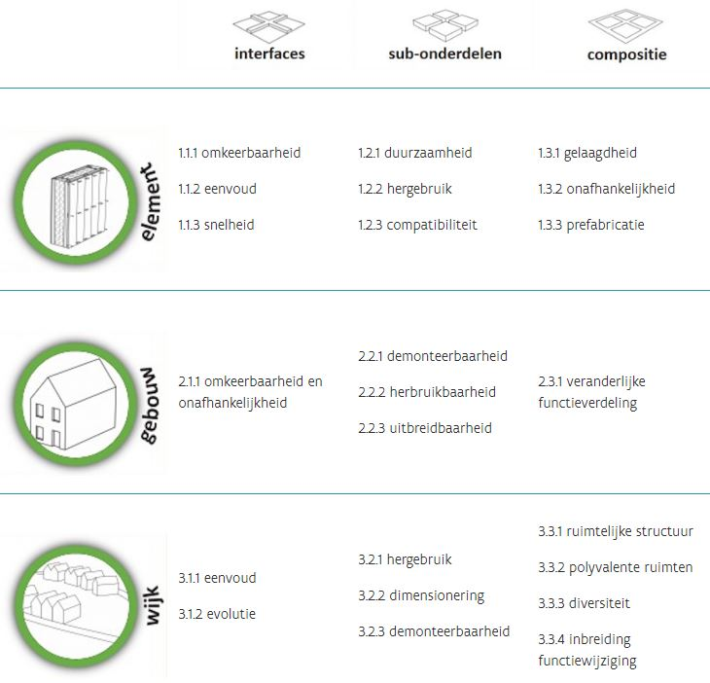

De ontwerprichtlijnen zijn opgemaakt aan de hand van een matrix op element-, gebouw-, en wijkniveau. Voor iedere richtlijn bestaat er een fiche met meer info over ‘waarom’ en ‘hoe’ te implementeren. Deze fiches verschaffen ontwerpers en bouwheren inzicht in het belang van veranderingsgericht bouwen, geven aan hoe veranderingsgericht bouwen te integreren in het ontwerp en tonen welke oplossingen er al bestaan in de huidige bouwpraktijk.

